Sheet1
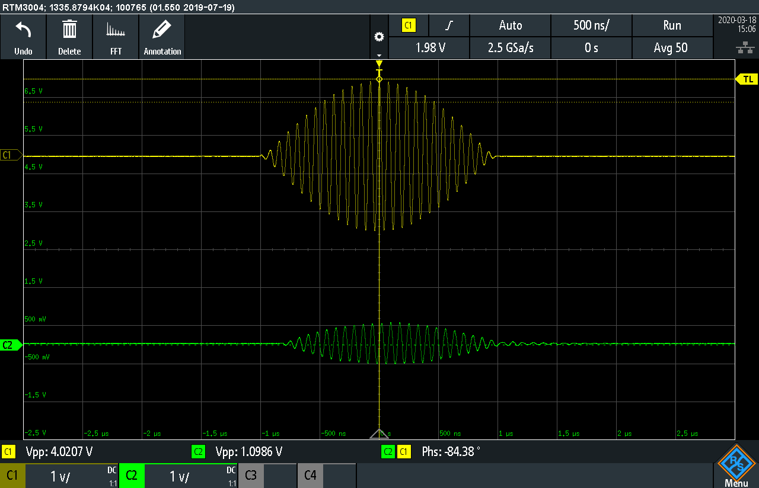
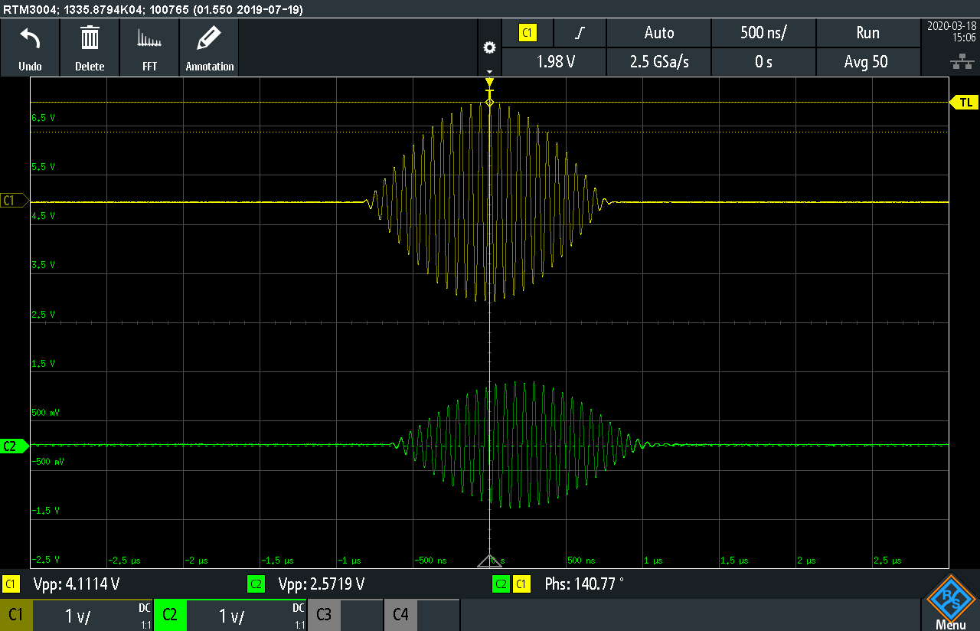
2022秋 基物实验3 同轴光子晶体实验数据

B.1
示波器平均次数: |  | 100

f (MHz) | V1pp (V) | V2pp (V) | φ' (°) | η | n | f (MHz) | ωdn/dω | vg/c
1 | 10.250 | 9.220 | -72.10 | 80.91% | 1.71548 | 1 | -0.05234 | 0.60127
2 | 10.260 | 9.380 | -139.80 | 83.58% | 1.66313 | 2 | 0.04124 | 0.58673
3 | 10.270 | 8.750 | -212.30 | 72.59% | 1.68375 | 3 | -0.06900 | 0.61929
4 | 10.280 | 8.730 | -279.20 | 72.12% | 1.66076 | 4 | 0.15799 | 0.54983
5 | 10.270 | 8.250 | -357.30 | 64.53% | 1.70025 | 5 | -0.04679 | 0.60479
6 | 10.320 | 7.590 | -426.40 | 54.09% | 1.69089 | 6 | 0.60026 | 0.43646
7 | 10.480 | 5.890 | -526.90 | 31.59% | 1.79094 | 7 | -0.42203 | 0.73051
8 | 10.510 | 2.320 | -581.90 | 4.87% | 1.73065 | 8 | -0.99904 | 1.36686
9 | 10.570 | 1.450 | -607.40 | 1.88% | 1.60577 | 9 | -1.00621 | 1.66789
10 | 10.640 | 1.360 | -627.90 | 1.63% | 1.49397 | 10 | -0.84119 | 1.53193
11 | 10.750 | 1.850 | -651.80 | 2.96% | 1.40985 | 11 | -0.39378 | 0.98418
12 | 10.860 | 4.160 | -693.00 | 14.67% | 1.37405 | 12 | 0.72587 | 0.47621
13 | 10.980 | 8.000 | -783.80 | 53.09% | 1.43454 | 13 | 0.47518 | 0.52364
14 | 11.110 | 8.160 | -865.60 | 53.95% | 1.47109 | 14 | 0.27029 | 0.57426
15 | 11.280 | 8.770 | -939.60 | 60.45% | 1.49040 | 15 | 0.14856 | 0.61015
16 | 11.450 | 8.700 | -1008.90 | 57.73% | 1.50030 | 16 | 0.12638 | 0.61475
17 | 11.630 | 9.190 | -1077.60 | 62.44% | 1.50820 | 17 | 0.14183 | 0.60605
18 | 11.810 | 8.670 | -1147.30 | 53.89% | 1.51654 | 18 | 0.01941 | 0.65106
19 | 12.060 | 9.340 | -1211.90 | 59.98% | 1.51762 | 19 | 0.19927 | 0.58245
20 | 12.310 | 9.030 | -1284.50 | 53.81% | 1.52811 | 20 | N/A | N/A

B.4
示波器平均次数: |  | 100

f (MHz) | V1pp (V) | V2pp (V) | φ' (°) | η | n | f (MHz) | ωdn/dω | vg/c | η2/η1
1 | 10.250 | 9.280 | -81.60 | 81.97% | 1.94151 | 1 | 0.00119 | 0.51475 | 1.013
2 | 10.260 | 9.210 | -163.30 | 80.58% | 1.94270 | 2 | -0.07534 | 0.53552 | 0.964
3 | 10.270 | 7.860 | -240.20 | 58.57% | 1.90503 | 3 | -0.09220 | 0.55162 | 0.807
4 | 10.280 | 8.570 | -315.10 | 69.50% | 1.87430 | 4 | 0.21176 | 0.47937 | 0.964
5 | 10.260 | 8.540 | -405.00 | 69.28% | 1.92724 | 5 | 0.44414 | 0.42170 | 1.074
6 | 10.310 | 6.110 | -508.40 | 35.12% | 2.01606 | 6 | -0.47178 | 0.64755 | 0.649
7 | 10.380 | 2.660 | -570.00 | 6.57% | 1.93743 | 7 | -1.04570 | 1.12142 | 0.208
8 | 10.430 | 1.980 | -601.20 | 3.60% | 1.78805 | 8 | -0.85972 | 1.07721 | 0.740
9 | 10.490 | 2.950 | -635.70 | 7.91% | 1.68058 | 9 | 1.02929 | 0.36902 | 4.202
10 | 10.560 | 4.990 | -754.40 | 22.33% | 1.79495 | 10 | -0.42698 | 0.73101 | 13.667
11 | 10.670 | 2.340 | -810.10 | 4.81% | 1.75225 | 11 | -0.89521 | 1.16681 | 1.624
12 | 10.790 | 2.340 | -842.70 | 4.70% | 1.67087 | 12 | -0.44859 | 0.81815 | 0.321
13 | 10.910 | 4.550 | -892.50 | 17.39% | 1.63348 | 13 | 0.49371 | 0.47010 | 0.328
14 | 11.030 | 7.790 | -983.50 | 49.88% | 1.67146 | 14 | 0.48744 | 0.46320 | 0.925
15 | 11.190 | 8.470 | -1075.70 | 57.29% | 1.70628 | 15 | 0.19600 | 0.52569 | 0.948
16 | 11.370 | 7.760 | -1156.20 | 46.58% | 1.71935 | 16 | 0.07474 | 0.55739 | 0.807
17 | 11.530 | 8.570 | -1231.80 | 55.25% | 1.72402 | 17 | 0.19867 | 0.52011 | 0.885
18 | 11.720 | 8.490 | -1313.10 | 52.48% | 1.73570 | 18 | 0.04846 | 0.56049 | 0.974
19 | 11.960 | 8.930 | -1388.20 | 55.75% | 1.73840 | 19 | 0.13645 | 0.53338 | 0.929
20 | 12.220 | 8.670 | -1467.30 | 50.34% | 1.74558 | 20 | N/A | N/A | 0.935

C.1&C.2
从上到下分别为114、130、160 kHz时的波形，可明显观测到脉冲波形的幅度和延时变化。
脉冲信号的延时较难测准确，与C部分接近即可。
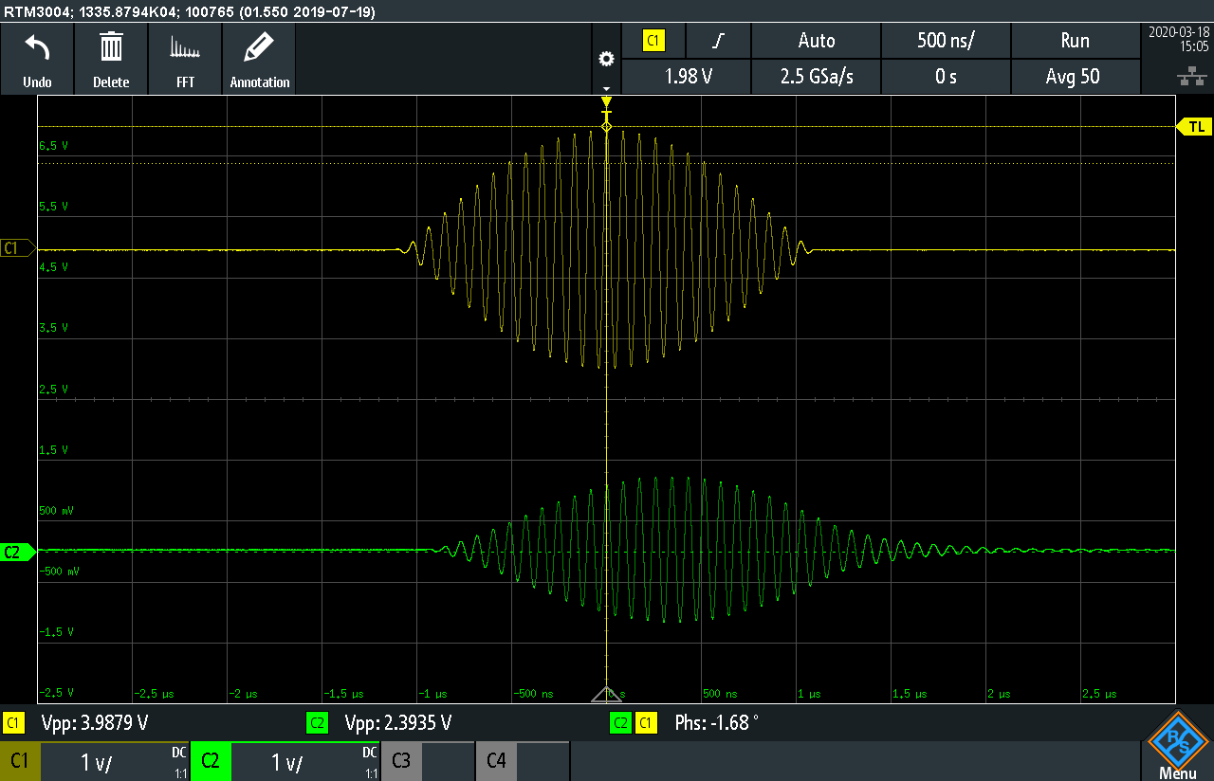
 |  |  |  |  |  |  | f (MHz) | 基准像素 | 波腹像素 | Δt/ns | vg/c
 |  |  |  |  |  |  | 11.4 | 543 | 333 | 306.6 | 0.3807
 |  |  |  |  |  |  | 13.0 | 493 | 99 | 100.4 | 1.1628
 |  |  |  |  |  |  | 16.0 | 498 | 164 | 164.7 | 0.7090

